MAPA
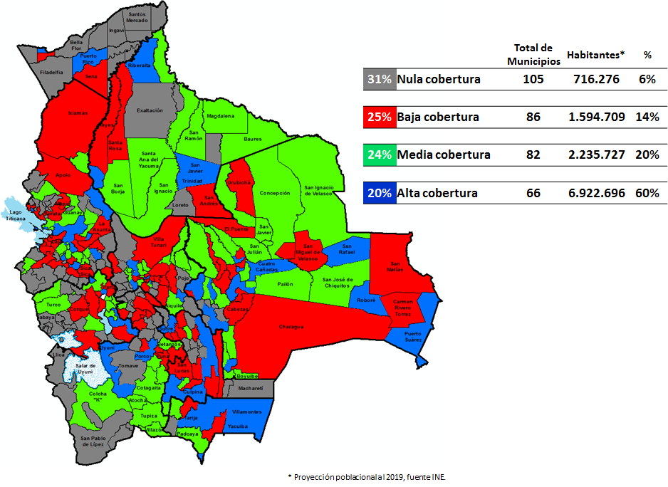
Mapa N° 1 Cobertura geográfica de servicios financieros
Al 31 de mayo de 2020

